关系图
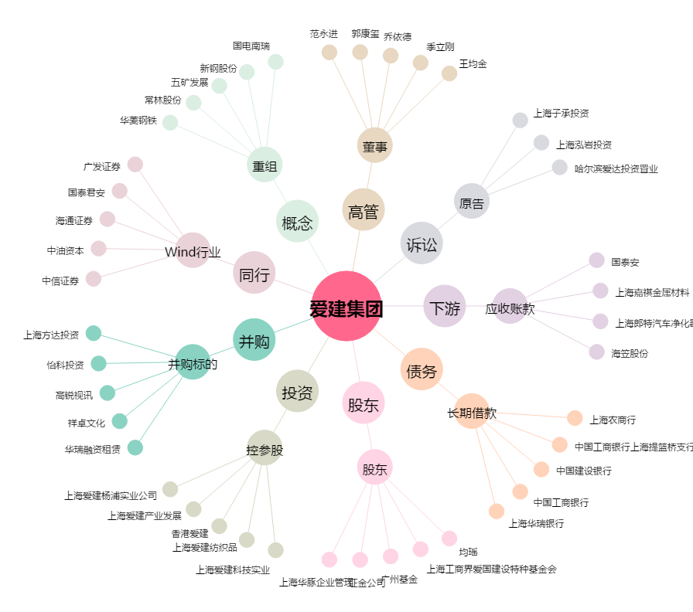
爱建集团[600643.SH] - 关系概览图

